镀锌板
采购清单
序号 | 名称 | 工艺 | 数量 | 单价 | 小计 | 效果图
1 | 导览图 | 2400*3020mm，国标1.2mm镀锌板，无缝焊接 ，木纹热转印。左侧主立柱100*100mm，造型激光切割，内置龙骨，文字丝网印，大横撑60*80mm方管拼接，小横撑的40*80mm，画面部分画面部分10mmPVC+uv，雕刻，单面 | 2 |  | 0 | 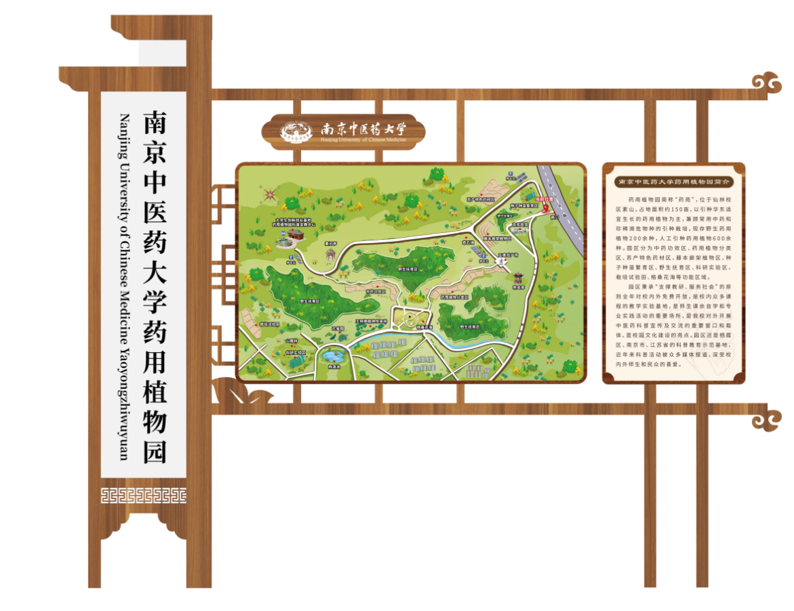
2 | 指示牌 | 2500mm高，国标1.2mm镀锌板，无缝焊接，木纹热转印。牌子部分颜色喷塑。立柱100*100mm，下面三角形底座，箭头造型激光切割，文字内容丝网印，双面 | 6 |  | 0
3 | 小标牌 | 1700*245mm，标1.2mm镀锌板，无缝焊接，木纹热转印。部分颜色喷塑。整体造型激光切，字丝网印，单面 | 6 |  | 0 | 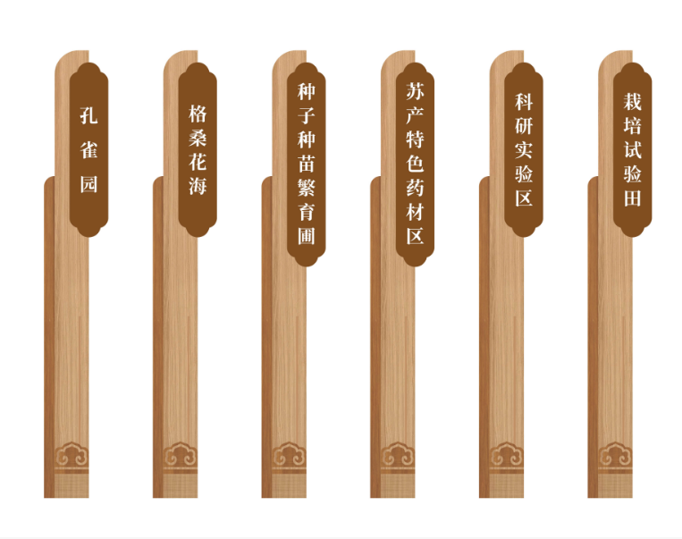
4 | 安全须知 | 150x120cm，不锈钢边框，车贴 | 2 |  | 0
5 | 设计费 | 含平面图，效果图等 | 1 | 2500 | 2500 | 固定价格，由中标方支付给设计单位
6 | 安装费+运费 | 含运费、人工费、辅材等 | 1 |  | 0
合计 |  |  |  |  | 2500

小计 | 小计

